24V360-LA30K
견 적 서

대한노인회강원도연합회-취업지원센터 |  | 귀하
전화 :
팩스 :
담당 :

아래와 같이 견적합니다.

견 적 합 계 : | ₩770,000
견 적 일 자 : | 2017-10-30
결 재 조 건 :

품 명 | 규 격 | 수 량 | 단 가 | 금 액 | 세 액 | 합 계 액
 |  |  |  | - | - | -
올인원PC | LG 24V360-LA30K | 1 | 700,000 | 700,000 | 70,000 | 770,000

 | 인텔 펜티엄 N3710 (1.6G)
 | 8GB RAM / 128GB SSD
 | ODD 미포함
 | 24형 / 1920x1080 (FHD)
 | 내장형 그래픽
 | Windows 10
 | USB3.0 / USB2.0 / HDMI / LAN
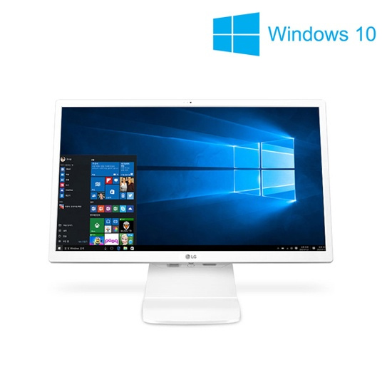

* 결제계좌 : 신한 110-138-600484 씨-넷 |  |  | 합 계 | 700,000 | 70,000 | 770,000
* 견적담당 : | 유지현(033-264-3200)
* REMARK

24V570-GR31K
견 적 서

대한노인회강원도연합회-취업지원센터 |  | 귀하
전화 :
팩스 :
담당 :

아래와 같이 견적합니다.

견 적 합 계 : | ₩890,000
견 적 일 자 : | 2017-10-30
결 재 조 건 :

품 명 | 규 격 | 수 량 | 단 가 | 금 액 | 세 액 | 합 계 액
 |  |  |  | - | - | -
올인원PC | LG 24V570-GR31K | 1 | 809,091 | 809,091 | 80,909 | 890,000

 | 인텔 7세대 카비레이크 코어 i3-7100u(2.4G)
 | 4GB RAM / 128GB SSD
 | ODD 미포함
 | 24형 / 1920x1080 (FHD)
 | 내장형 그래픽
 | Windows 10
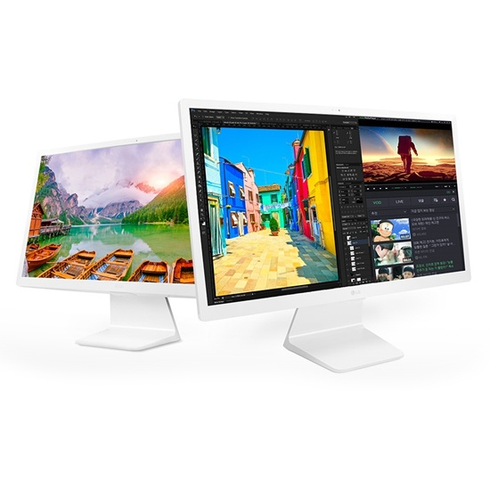
 | USB3.0 / USB2.0 / HDMI / LAN / 헤드폰단자

* 결제계좌 : 신한 110-138-600484 씨-넷 |  |  | 합 계 | 809,091 | 80,909 | 890,000
* 견적담당 : | 유지현(033-264-3200)
* REMARK

